事業所工賃向上計画シート
 |  |  |  |  | （様式）
事業所工賃向上計画シート（サンプル様式）
 |  |  | 提出日
 |  |  | 記入者名
１-１．事業所の概要
※全事業所提出
大阪府行政オンラインシステムにて提出済の写しを提出してください。
大阪府行政オンラインシステム
https://lgpos.task-asp.net/cu/270008/ea/residents/procedures/apply/f7b65119-ecf9-4929-991c-7418f1b2aa01/start
マイページ・申請履歴から本様式に記載されたものをダウンロードできます（PDF）
法人名
事業所名
事業所番号
事業所種別
報酬算定区分
目標工賃達成指導員配置 加算申請
指定年月日
事業所住所 | 〒

(ﾌﾘｶﾞﾅ)
事業所長名
定員数（人） ※R6.4.1(新規：開設日）現在
利用者数（人）※提出日現在
連絡先電話番号
連絡先メールアドレス

１-２．従たる事業所（事業所番号が同じで、一体的かつ独立して設置された事業所）の概要 ＊従たる事業所がない場合は記入不要
事業所名
事業所種別
指定年月日
事業所住所

連絡先電話番号
連絡先メールアドレス

事業所の概要・理念・ 特色・設立経緯など

２．目標工賃
工賃向上の基本的な考え方

 |  | 令和５年度 実績 ※実績あれば記載 | 令和６年度 目標 | 令和７年度 目標 | 令和８年度 目標
売上総額（円）
①工賃支払総額（円）
②年間延べ利用者数（人）
③年間開所日数（日）
④開所日１日あたりの平均利用者数（人） ②÷③（小数点第２位以下切上げ） |  | #DIV/0! | #DIV/0! | #DIV/0! | #DIV/0!
⑤年間開所月数(月)
⑥1人あたり平均工賃月額（円） （①÷④÷⑤）（円未満四捨五入） |  | #DIV/0! | #DIV/0! | #DIV/0! | #DIV/0!
【参考】大阪府における工賃目標の考え方はこちらhttps://www.pref.osaka.lg.jp/keikakusuishin/jyusan/kouchinkoujyo.html

３．現状分析と具体的方策（作業別に作成。主な作業最大５つまで作成可能。）
対象となる作業① |  |  |  | 作業分類コード
作業内容 （主な取引先や販売方法など）
作業の評価 (「自分たちの強み」「弱み」「収益性」「将来性」「意義」など）
現状の課題と改善目標 （「売上拡大」「利益拡大」「絞り込み・撤退」「新規事業」など）
各年度に取り組む 具体的方策 | 令和６年度
 | 令和７年度
 | 令和８年度

＜その他＞「工賃向上計画」の実行支援の希望 工賃向上計画の実行支援として、希望するB型事業所へ専門家の派遣などの個別支援を行っています。希望する事業所には実行支援についてのご案内をします。 ※実行支援実施事業所には、報告書を作成いただきます。好事例紹介などのご協力をいただくことがあります。
実行支援を希望しますか
求める支援の内容 ※「はい」を選択した場合

基本報酬
 |  |  |  |  |  |  |  |  |  |  |  |  |  |  |  |  |  | 年 月 日

就労継続支援Ｂ型に係る基本報酬の算定区分に関する届出書

※全事業所提出
各指定指導権者指定様式の提出済の届出書の写しを提出してください
 | 事業所名

 | サービス費区分
 |  |  |  | １．就労継続支援B型サービス費（Ⅰ） |  |  |  |  |  | ２．就労継続支援B型サービス費（Ⅱ）

 |  |  |  | ３．就労継続支援B型サービス費（Ⅲ） |  |  |  |  |  | ４．就労継続支援B型サービス費（Ⅳ）

 |  |  |  | ５．就労継続支援Ｂ型サービス費(Ⅴ) |  |  |  |  |  | ６．就労継続支援Ｂ型サービス費(Ⅵ)

 | 定員区分
 |  |  |  |  | １．21人以上40人以下 |  |  |  |  |  | ４．81人以上

 |  |  |  |  | ２．41人以上60人以下 |  |  |  |  |  | ５．20人以下

 |  |  |  |  | ３．61人以上80人以下

 | サービス費（Ⅰ）・（Ⅱ）・（Ⅲ） | 平均工賃月額区分
 |  |  |  |  | １．4万5千円以上 |  |  |  |  |  | ６．1万5千円以上2万円未満

 |  |  |  |  | ２．3万5千円以上4万5千円未満 |  |  |  |  |  | ７．1万円以上1万5千円未満

 |  |  |  |  | ３．3万円以上3万5千円未満 |  |  |  |  |  | ８．1万円未満

 |  |  |  |  | ４．2万5千円以上3万円未満 |  |  |  |  |  | ９．なし（経過措置対象）

 |  |  |  |  | ５．2万円以上2万5千円未満

 |  | 平均工賃月額
 |  |  | 月 |  |  | 4 | 5 | 6 | 7 |  | 8 | 9 |  |  | 10 | 11

 |  |  | 工賃総額(円)

 |  |  | 延べ利用者数

 |  |  | 開所日数

 |  |  | 月 |  |  | 12 | 1 | 2 | 3 |  | 計 |  |  | 平均工賃月額①

 |  |  | 工賃総額(円) |  |  |  |  |  |  |  | 0
 |  |  |  |  |  |  |  |  |  |  |  |  |  |  |  |  | 円
 |  |  | 延べ利用者数 |  |  |  |  |  |  |  | 0

 |  |  | 開所日数 |  |  |  |  |  |  |  | 0

 |  |  |  |  |  |  |  |  |  |  |  |  |  | 重度障害者支援体制加算（Ⅰ）を算定している場合 （①＋２０００円）

 |  |  |  |  |  |  |  |  |  |  |  |  |  |  |  |  | 円

 | サービス費（Ⅳ）（Ⅴ）（Ⅵ） | ピアサポーターの配置

 |  |  |  |  |  |  |  |  | 有 |  |  |  | ・ | 無

 | 注１ 就労継続支援Ｂ型サービス費（Ⅰ）又は就労継続支援Ｂ型サービス費（Ⅱ）又は就労継続支援Ｂ型サービス費 （Ⅲ）を算定する場合は、平均工賃月額区分及び平均工賃月額を記載すること。 注２ 重度者支援体制加算（Ⅰ）を算定している場合は、平均工賃月額に２千円を加える。 注３ 平均工賃月額区分「なし（経過措置対象）」は、指定を受けてから１年間を経過していない事業所が選択 する。 注４ 就労継続支援Ｂ型サービス費（Ⅳ）又は就労継続支援Ｂ型サービス費（Ⅴ）又は就労継続支援Ｂ型サービス費 （Ⅵ）を算定する場合は、ピアサポーターの配置の有無を記載すること。なお、ピアサポーターを配置している場合は、別添「ピアサポーター等の配置に関する届出書」を提出すること。

情報開示
■工賃実績・就労実績の公表 ※全事業所提出
事業所ホームページまたは、WAMネットの写しを添付してください

トップページ | https://www.wam.go.jp/content/wamnet/pcpub/top/shofukuinfopub/jigyo/
ログインページ | https://www.int.wam.go.jp/sfkohyoin/COP000100E0000.do
事業者向け連絡ページ | https://www.wam.go.jp/content/wamnet/pcpub/top/shofukuinfopub/jigyo/

「事業所詳細情報」>「サービス内容」のページの写し（画面右上部、印刷ボタンよりPDF出力可）
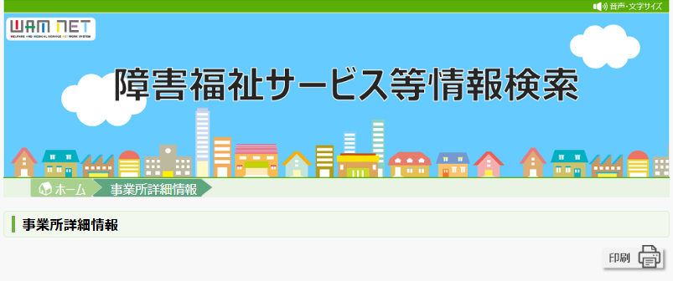

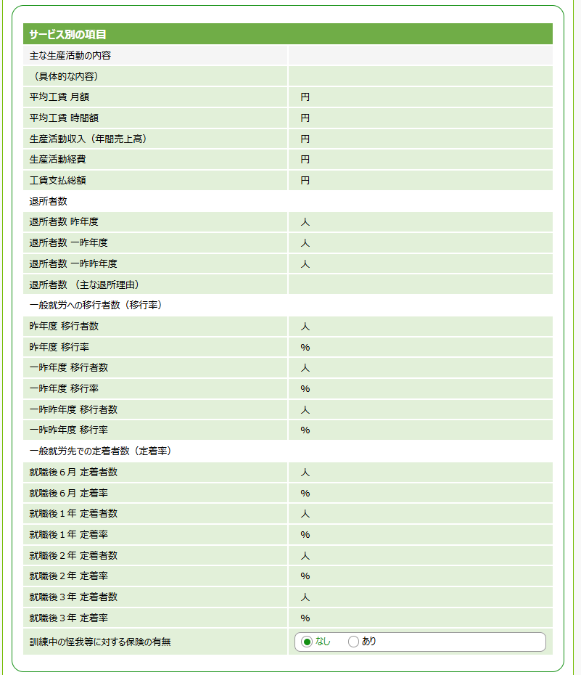

①就労移行支援体制加算・就労移行者名簿
 |  |  |  |  |  | 令和 年 月 日 |  | 別紙様式 |  |  |  | 令和 年 月 日
就労移行支援体制加算に関する届出書 （就労継続支援B型） |  |  |  |  |  |  |  | 就労移行者一覧 （※就労移行支援体制加算 未届出の場合）
 |  | 事業所名 |  |  |  |  |  |  |  | 事業所名
 |  | 前年度における 就労定着者の数 |  |  |  |  | 人 |  |  | 令和４～６度 における 就労者の数 |  |  | 人

※①就労支援を選択の場合提出
・各指定指導権者指定様式の提出済届出書の写しを提出してください
・加算未申請の場合は、「就労移行者一覧」を提出してください

 | 基本報酬の 算定区分 | 就労継続支援B型 サービス費 （Ⅰ）又は（Ⅱ）
 |  |  |  |  | 1 | 4万5千円以上
 |  |  |  |  | 2 | 3万5千円以上4万5千円未満
 |  |  |  |  | 3 | 3万円以上3万5千円未満
 |  |  |  |  | 4 | 2万5千円以上3万円未満
 |  |  |  |  | 5 | 2万円以上2万5千円未満
 |  |  |  |  | 6 | 1万5千円以上2万円未満
 |  |  |  |  | 7 | 1万円以上1万5千円未満
 |  |  |  |  | 8 | 1万円未満

 |  |  | 就労継続支援B型サービス費（Ⅲ）又は（Ⅳ）

 | 氏名 | 就職日 （年月日） |  | 就職先 事業所名 |  | 前年度において 6月に達した日 （年月日） | 届出時点の 継続状況 |  | 氏名 | 就職日 （年月日） | 就職先 事業所名 | 届出時点の 継続状況 (選択） | 備考
1 |  |  |  |  |  |  |  | 例 | 大阪 花子 | 2025-03-01 | (株)ABC | 継続
2 |  |  |  |  |  |  |  | 例 | 浪速 太郎 | 2024-05-01 | (株)XYZ | 離職 | 令和６年１０月１日離職
3 |  |  |  |  |  |  |  | 1 |  |  |  |  |  | 継続
4 |  |  |  |  |  |  |  | 2 |  |  |  |  |  | 離職
5 |  |  |  |  |  |  |  | 3 |  |  |  |  |  | 不明
6 |  |  |  |  |  |  |  | 4 |  |  |  |  |  | その他（備考に記入）
7 |  |  |  |  |  |  |  | 5
8 |  |  |  |  |  |  |  | 6
9 |  |  |  |  |  |  |  | 7
10 |  |  |  |  |  |  |  | 8
11 |  |  |  |  |  |  |  | 9
12 |  |  |  |  |  |  |  | 10
13 |  |  |  |  |  |  |  | 11
14 |  |  |  |  |  |  |  | 12
15 |  |  |  |  |  |  |  | 13
注１ 就労定着者とは、就労継続支援Ｂ型等を受けた後、就労し、当該年度の前年度において就労継続している期 間が６月に達した者をいう。なお、就労とは企業等との雇用契約に基づく就労をいい、労働時間等労働条件の 内容は問わない。ただし、就労継続支援Ａ型事業所の利用者として移行及び施設外支援の対象となるトライア ル雇用は除く。 注２ 基本報酬の算定区分について、就労継続支援B型サービス費（Ⅰ）又は（Ⅱ）を算定している場合は、平均 工賃月額の区分も選択すること。 注３ 届出時点の継続状況には、就労が継続している場合には「継続」、離職している場合には「離職」と記入。 注４ 加算単位数は前年度の就労定着者の数に当該年度の利用定員及び基本報酬の算定区分に応じた所定単位数を 乗じて得た単位数を加算することとなる。 注５ 行が足りない場合は適宜追加して記載。

②目標工賃達成加算
 |  |  | 年 月 日

※②目標工賃達成を選択の場合に提出
各指定指導権者指定様式の提出済届出書の
写しを提出してください
目標工賃達成加算に関する届出書

事業所名
異動区分 |  | １ 新規 ２ 変更 ３ 終了

平均工賃月額等 | ① 工賃向上計画において掲げた工賃目標
 |  | 円
 | ② 工賃目標の対象年度における事業所の平均工賃月額（実績）
 |  | 円
 | ③ 工賃目標の対象年度の前年度における事業所の平均工賃月額（実績）
 |  | 円
 | ④ 工賃目標の前々年度における全国平均工賃月額
 |  | 円
 | ⑤ 工賃目標の前々々年度における全国平均工賃月額
 |  | 円
 | ⑥ ③＋（④－⑤） ※④－⑤が０未満の場合は、０として算定すること。
 |  | 円
算定要件 | ＜要件確認１＞ ①≧③＋（④－⑤）となっていること （※④－⑤が０未満の場合は、０として計算）
 |  | （ 該当 ・ 非該当 ）
 | ＜要件確認２＞ ②≧①となっていること
 |  | （ 該当 ・ 非該当 ）

④重度者支援体制加算
 |  |  |  | 年 月 日
障がい基礎年金１級を受給する利用者の状況 （重度者支援体制加算に係る届出書）

 | 事業所の名称
 | 異動区分 |  | １ 新規 ２ 変更 ３ 終了

 | 当該施設の前年度利用者延べ人数(全体) |  |  |  | （Ａ） |  | 人

 | うち障がい基礎年金１級を受給する利用者延べ人数 |  |  |  | （Ｂ） | 0 | 人

 | （Ｂ）／（Ａ）×100 |  |  |  | （Ｃ） |  | ％

 | 重度者支援体制加算 |  | （Ⅰ） 50％～ | （Ⅱ） 25％～50％

 |  | 氏 名 |  |  |  | 利用日数

※④重度障がい者支援 を選択の場合に提出
各指定指導権者指定様式の提出済届出書の
写しを提出してください
1

2

3

4

5

6

7

8

9

10

 | ※ 本表は前年度の障がい基礎年金１級を受給する利用者を記載してください。
 | ※ 重度者支援体制加算を算定する場合に作成し、都道府県知事に届け出ること。

